상품제안서
샌디스크 Z74 USB 3.0 (인쇄무료) | 상품코드: F17568

 |  |  |  |  |  |  | 02-412-0044 | www.easy1.co.kr
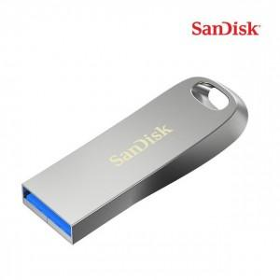

【상세/제작정보】

【인쇄/포장옵션】 | 레이저 / 포장지포장

【공급단가】 | 수량 | 100~ | 300~ | 500~ | 1,000~ | 2,000~
*VAT별도 | 32G | 7,680원 | 7,560원 | 7,380원 | 7,090원 | 6,790원
 | 64G | 9,450원 | 9,300원 | 9,090원 | 8,720원 | 8,360원
 | 128G | 15,480원 | 15,240원 | 14,880원 | 14,290원 | 13,690원
 | 256G | 29,420원 | 28,970원 | 28,290원 | 27,160원 | 26,030원

【상품 URL】 | https://dev.easy1.co.kr:443/src/goods_detail.php?gdno=17568

